상품제안서
에코스마트 북타입 탁상달력(250 심플/위클리스케줄) | 상품코드: F28912

 |  |  |  |  |  |  | 02-412-0044 | www.easy1.co.kr
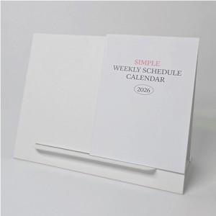

【상세/제작정보】

【인쇄/포장옵션】 | 금박, 은박 / 포장불가능

【공급단가】 | 수량 | 200~ | 500~ | 1,000~ | 3,000~ | 5,000~
*VAT별도 | 단가 | 3,370원 | 3,320원 | 3,240원 | 3,150원 | 3,100원

【상품 URL】 | https://easy1.co.kr:443/src/goods_detail.php?gdno=28912

